25012021
G.02 Minute of Meeting Km 4
((
MINUTES OF MEETING NOTULEN RAPAT
 |  | User Acceptance Testing Aplikasi Peminjaman dan Pengembalian Barang Inventaris Dinas
Hari / Tanggal |  | : Rabu, 30 Juni 2021 | Pemimpin Rapat | : Mochammad Fauzan Rizqulloh
Waktu |  | : 13:00 s.d. 15:00 | Notulis | : Mochammad Fauzan Rizqulloh
Tempat |  | : Teleconference (Zoom Meeting) | Peserta Rapat | : Screenshot Participant Zoom Meeting
No | Pokok Bahasan | Issue - Rencana Tindak Lanjut | PIC | Target Date | Status
1 | Deployment Aplikasi ke Server | 1. Deployment aplikasi ke server oleh prakom, 2. Url aplikasi di dsibun.jabarprov.go.id | Mochammad Fauzan Rizqulloh | 1 Juli 2021 | Open
2 | Sosialisasi Penggunaan Aplikasi | Sosialisasi penggunaan aplikasi dengan pengelola barang (YANA HADIYANA, SE) | Mochammad Fauzan Rizqulloh | 2 Juli 2021 atau 5 Juli 2021 | Open
3 | Implementasi Aplikasi | Penggunaan aplikasi langsung oleh pengelola barang (YANA HADIYANA, SE) | Yana Hadiyana |  | Open
4 | Evaluasi Penggunaan Aplikasi | Evaluasi penggunaan aplikasi | Mochammad Fauzan Rizqulloh |  | Open
Notulis
MOCHAMMAD FAUZAN RIZQULLOH, S.Kom
NIP. 199509012020121007
Mengetahui
IBNU EDI SETIADI
NIP. 197010072005011009

Sheet1
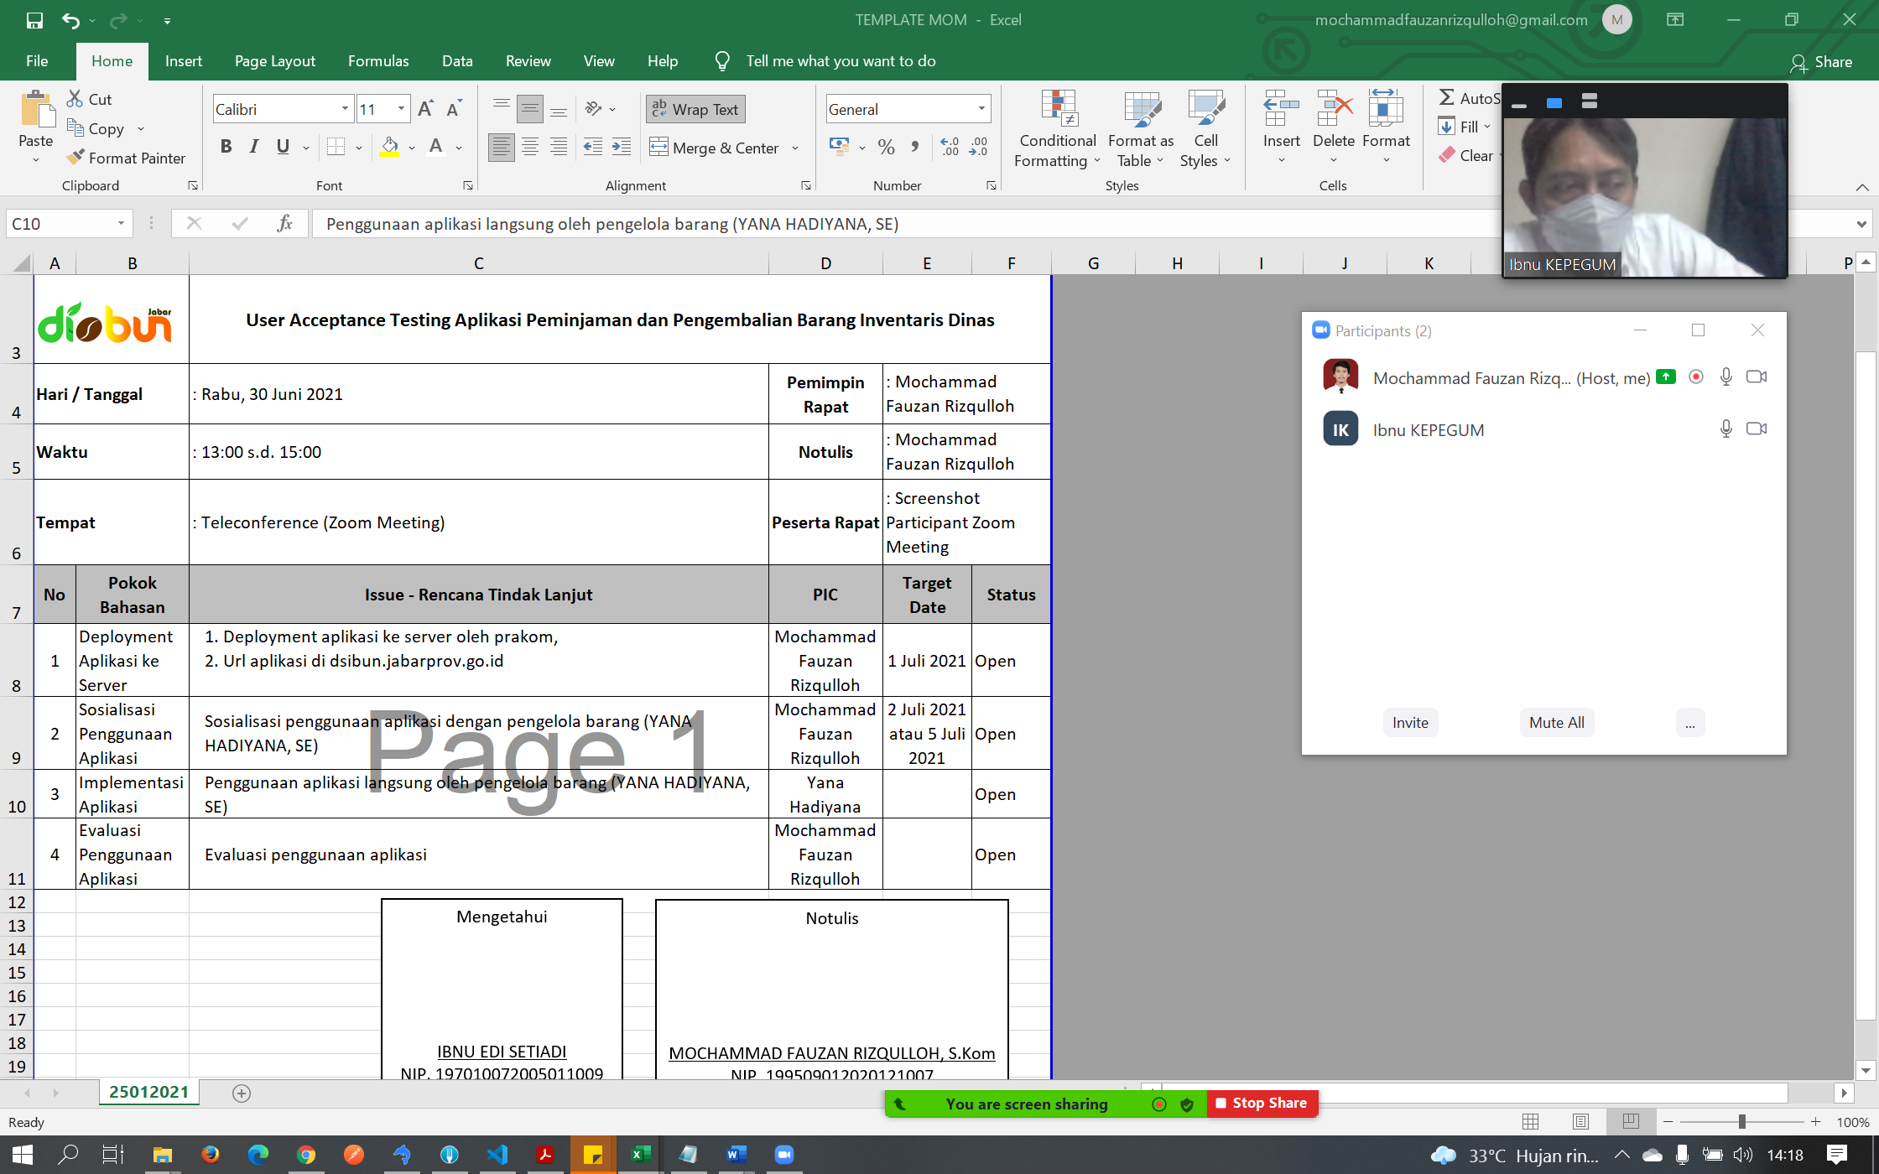
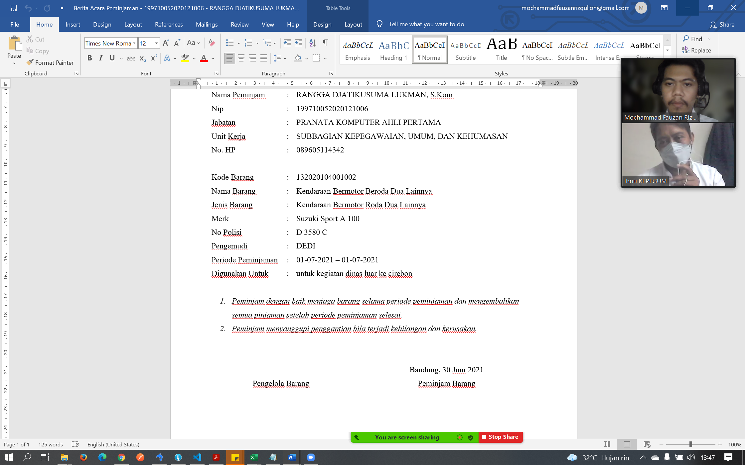
LAMPIRAN

